Sheet1
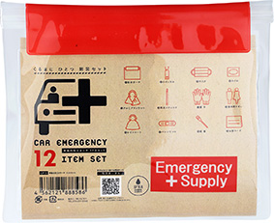
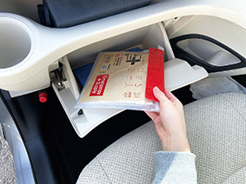
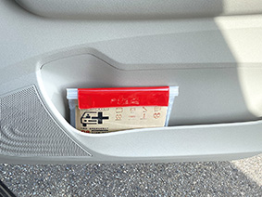
提 案 書

車載用防災ポーチ12点セット CP-20 |  | 参考上代 | ¥2,000 | 販売価格
 |  | （税別） |  | （税別）
【JAN】 | 4562121889125
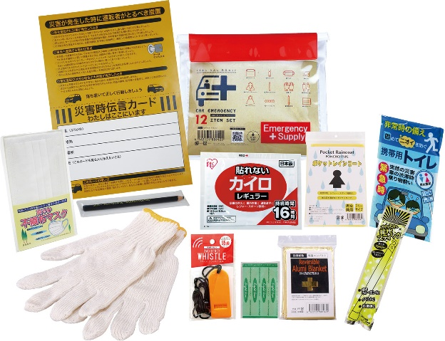
 |  |  | 【商品番号】 CP20-60 【本体サイズ】 防水ポーチ：233×195ｍｍ 【パッケージサイズ】 255×30×210ｍｍ・308g 【個装形態】 ポリ袋入 【入数】 40 【セット内容】 防水ポーチ・ホイッスル・マスク・軍手・アルミブランケット・発光スティック・絆創膏5P・カイロ・レインコート・携帯用トイレ1P・ダーマト鉛筆・災害時伝言カード 【商品説明】 ダッシュボード・グローブボックスに収納できるポーチ入車載セット 【備考】 ※セット商品の色柄は写真と異なる場合があります。 【生産国】 中国・日本

